Proceso
Proceso

Identificador
Breve descripción | Proceso de cambio de opciones de notificación.
Objetivo que se logra con la ejecución del proceso | El usuario puede cambiar las opciones de notificación para recibir notificaciones personalizadas.
Ejecutores del proceso | El usuario a través de la plataforma de gestión de perfiles.
Disparador para el proceso (describe que evento o momento inicia el proceso) | El proceso inicia cuando el usuario selecciona la opción de cambiar las opciones de notificación.
Pasos del proceso (se puede agregar un diagrama de flujo) | 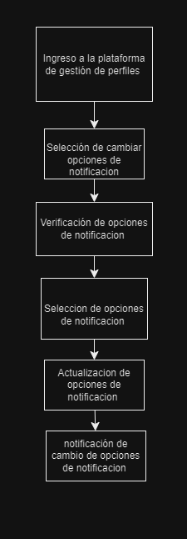 1.El usuario ingresa a la plataforma de gestión de perfiles. 2.El usuario selecciona la opción de cambiar las opciones de notificación. 3.El sistema muestra las opciones de notificación disponibles. 4.El usuario selecciona las opciones de notificación deseadas. 5.El sistema actualiza las opciones de notificación para el usuario. 6.El sistema notifica al usuario que las opciones de notificación han sido cambiadas correctamente.

Punto de salida (describe como el proceso puede ser terminado después de ser completado con éxito) | El usuario ha cambiado las opciones de notificación correctamente y el sistema ha notificado al usuario.
Puntos de interrupción (describe los eventos cuando el proceso puede ser terminado en el transcurso de su ejecución) | El usuario cierra la plataforma de gestión de perfiles antes de seleccionar la opción de cambiar las opciones de notificación. El usuario no selecciona una opción de notificación válida. El sistema no puede actualizar las opciones de notificación debido a un error técnico.

